ABRIL
COTIZACIÓN PROPUESTA_TRANSPORTE SAN LORENZO_19.04.2023 |  |  |  |  |  |  |  |  |  | MARGEN GANANCIA, MINIMA - S/.150 - PARA PEDIDOS POCOS COMO 30 -50-100 UNID. DE PRODUCTOS ECONOMICOS (EJM. LAPICEROS, LLAVEROS PLASTICOS) PROMEDIA - S/.400 A 500 - PARA PEDIDOS MAS DE 150 UNID DE PRODCUCTOS COSTO MEDIO-ALTO (EJM. LAPICEROS METALICOS)
N° | Cód. Artíc. | Artículo | Foto | Cant. | Costo uni. Incluye IGV (S/.) | Tiempo Entrega | Detalles | Costo TOTAL Incluye IGV (S/.) |  | proveedor | Cod. Prod. Prov. | Obseraciones | costo $ | COSTO S/. | % | Resultado | Margen | Total | Cantidad | Costo MUESTRA Unidad | Movilidad | Total Producto | Tipo de Impresión | Costo impresión | Cant Color | Cant Lados | Cantidad por Millar | Costo Impresión | Empaq | Seguro CRT | Total | Costo S/. Sin IGV | I.G.V | TOTAL
1 | POLERA DE CALIDAD |  | 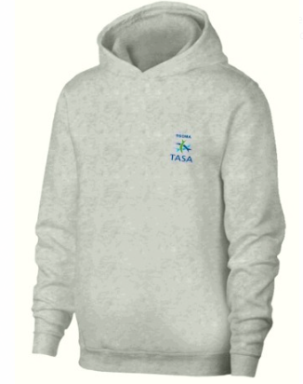 *Imagen referencial* | 162 | S/. 70.80 | 12 dias utiles | POLERA DE CALIDAD Color plomo Material Franela reactivo Algodon Incluye capucha forrada algodon 30/1 RX Incluye puños y pretina en rip. bolsillo canguro TALLAS S 7 M 58 L 58 XL 25 XXL 9 XXXL 5 *Incluye 1 Logo bordado en el pecho tamaño insignia. *Arte y diseño facilitado por el cliente. | S/. 11,469.60 | S/. 123.00 | MAGALI | 55 XL 3.00 soles XXL 7.00 soles XXXL 10.00 soles |  |  | S/. 48.19 | 20.67 | S/. 9.96 | S/. 1,613.61 | S/. 58.15 | 162 | S/. 48.19 | S/. 120.00 | S/. 9,588.35 |  | S/. 0.00 | 1 | 1 | 1 | S/. 0.00 | S/. 36.00 | S/. 96.24 | S/. 9,720.59 | S/. 60.00 | S/. 10.80 | S/. 70.80
COTIZACIÓN PROPUESTA_TRANSPORTE SAN LORENZO_14.04.2023 |  |  |  |  |  |  |  |  |  | MARGEN GANANCIA, MINIMA - S/.150 - PARA PEDIDOS POCOS COMO 30 -50-100 UNID. DE PRODUCTOS ECONOMICOS (EJM. LAPICEROS, LLAVEROS PLASTICOS) PROMEDIA - S/.400 A 500 - PARA PEDIDOS MAS DE 150 UNID DE PRODCUCTOS COSTO MEDIO-ALTO (EJM. LAPICEROS METALICOS)
N° | Cód. Artíc. | Artículo | Foto | Cant. | Costo uni. NO IGV (S/.) | Tiempo Entrega | Detalles | Costo TOTAL NO IGV (S/.) |  | proveedor | Cod. Prod. Prov. | Obseraciones | costo $ | COSTO S/. | % | Resultado | Margen | Total | Cantidad | Costo MUESTRA Unidad | Movilidad | Total Producto | Tipo de Impresión | Costo impresión | Cant Color | Cant Lados | Cantidad por Millar | Costo Impresión | Empaq | Seguro CRT | Total | Costo S/. Sin IGV | I.G.V | TOTAL
1 | POLERA DE CALIDAD |  | *Imagen referencial* | 160 | S/. 59.35 | 5 a 7 días útiles | POLERA DE CALIDAD Color plomo Material Franela reactivo Algodon Incluye capucha forrada algodon 30/1 RX Incluye puños y pretina en rip. bolsillo canguro *Incluye 1 Logo bordado en el pecho tamaño insignia. *Arte y diseño facilitado por el cliente. | S/. 9,496.00 | S/. 9,786.00 | MAGALI | 60.00 soles tres colores 58.00 soles dos colores Tallas XL 3.00 Tallas XXL y XXXL 5.00 |  |  | S/. 46.61 | 23.58 | S/. 10.99 | S/. 1,758.51 | S/. 57.60 | 160 | S/. 93.22 | S/. 120.00 | S/. 9,429.36 | WILFREDO A 1 COLO 1 LADO | S/. 0.00 | 1 | 1 | 1 | S/. 0.00 | S/. 20.00 | S/. 47.25 | S/. 9,496.60 | S/. 59.35 | S/. 10.68 | S/. 70.04
2 | MOCHILA DE VIAJE |  | 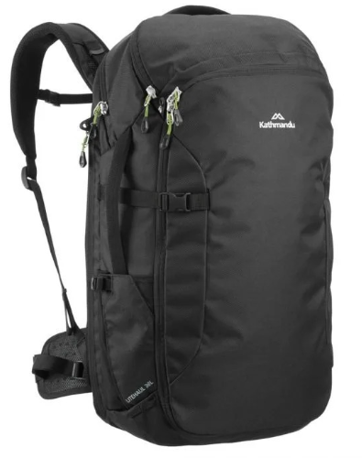 *Imagen referencial* | 160 | S/. 80.89 | 5 a 7 días útiles | MOCHILA DE VIAJE Mochila travesias o campamento. Con cintas regulabless varios compartimientos internos Material: Lona o Nylon Color: A elegir *Incluye 1 Logo a 1 color bordado *Arte y diseño facilitado por el cliente. | S/. 12,942.40 | 290 | GUSTAVO | Hola buenas tardes.. mira en cualquiera de los dos modelos en material lona o nylon te puede salir a 90.00 soles cada uno. |  |  | S/. 65.00 | 20.7 | S/. 13.46 | S/. 2,152.80 | S/. 78.46 | 160 | S/. 65.00 | S/. 180.00 | S/. 12,797.80 | Serigrafia | S/. 0.00 | 1 | 1 | 1 | S/. 0.00 | S/. 80.00 | S/. 64.39 | S/. 12,942.19 | S/. 80.89 | S/. 14.56 | S/. 95.45 | S/. 15,271.78 | S/. 2,329.59 | S/. 299.45 | S/. 727.23 | S/. 2,152.80 | S/. 1,126.13 | 19.95 | 11.53
3 | CASACA CORPORATIVAS |  | 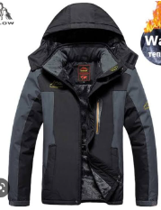 *Imagen referencial* | 160 | S/. 81.89 | 5 a 7 días útiles | CASACA CORPORATIVAS Material: Taslan Gamuzado Tallas: S,M,L Casacas corporativas impermeable acolchadas fibra delgada, forro tafeta delgada, capucha desmontable, bolsillos inferiores y superior, cierres rey, logo bordado pecho y espalda, tallas desde la S hasta la XL, corte para damas y caballeros. *Incluye 1 Logo borado en el pecho tamaño insignia *Arte y diseño facilitado por el cliente. ----------------------- Costo adicionales por material ✔Taslan tejido engomado + S/10 + IGV ✔Hipora alta calidad 100% impermeable y 100% antiflyido : + S/20+ IGV ✔ Con forro micropolar es S/6 +IGV soles más a cualquier calidad | S/. 13,102.40 | S/. 22.86 | MAGALI |  |  |  | S/. 66.10 | 20.4 | S/. 13.48 | S/. 2,157.56 | S/. 79.59 | 160 | S/. 66.10 | S/. 180.00 | S/. 12,979.93 | WILFREDO A 1 COLO 1 LADO | S/. 0.00 | 1 | 1 | 1 | S/. 0.00 | S/. 57.50 | S/. 65.19 | S/. 13,102.62 | S/. 81.89 | S/. 14.74 | S/. 96.63
COTIZACIÓN PROPUESTA_ENVASES SELECTOS EIRL_LAPICEROS ECO_03.04.2023 |  |  |  |  |  |  |  |  |  | MARGEN GANANCIA, MINIMA - S/.150 - PARA PEDIDOS POCOS COMO 30 -50-100 UNID. DE PRODUCTOS ECONOMICOS (EJM. LAPICEROS, LLAVEROS PLASTICOS) PROMEDIA - S/.400 A 500 - PARA PEDIDOS MAS DE 150 UNID DE PRODCUCTOS COSTO MEDIO-ALTO (EJM. LAPICEROS METALICOS)
N° | Cód. Artíc. | Artículo | Foto | Cant. | Costo uni. NO IGV (S/.) | Tiempo Entrega | Detalles | Costo TOTAL NO IGV (S/.) |  | proveedor | Cod. Prod. Prov. | Obseraciones | costo $ | COSTO S/. | % | Resultado | Margen | Total | Cantidad | Costo MUESTRA Unidad | Movilidad | Total Producto | Tipo de Impresión | Costo impresión | Cant Color | Cant Lados | Cantidad por Millar | Costo Impresión | Empaq | Seguro CRT | Total | Costo S/. Sin IGV | I.G.V | TOTAL
1 | POLERA |  | *Imagen referencial* | 160 | S/. 60.25 | 5 a 7 días útiles | POLERA Color plomo por este color de poleras en franela algodón color plomo melage cuello camisero con capucha forrada algodón 30/1 RX, con bordado en pecho, con puños y pretina en rip. bolsillo canguro *Incluye 1 Logo a 1 coloren el pecho *Arte y diseño facilitado por el cliente. | S/. 9,640.00 |  | MAGALI | 60.00 soles tres colores 58.00 soles dos colores Tallas XL 3.00 Tallas XXL y XXXL 5.00 |  |  | S/. 46.61 | 25.5 | S/. 11.89 | S/. 1,901.69 | S/. 58.50 | 160 | S/. 93.22 | S/. 120.00 | S/. 9,572.54 | WILFREDO A 1 COLO 1 LADO | S/. 0.00 | 1 | 1 | 1 | S/. 0.00 | S/. 20.00 | S/. 47.96 | S/. 9,640.51 | S/. 60.25 | S/. 10.85 | S/. 71.10
COTIZACIÓN PROPUESTA_ENVASES SELECTOS EIRL_LAPICEROS ECO_03.04.2023 |  |  |  |  |  |  |  |  |  | MARGEN GANANCIA, MINIMA - S/.150 - PARA PEDIDOS POCOS COMO 30 -50-100 UNID. DE PRODUCTOS ECONOMICOS (EJM. LAPICEROS, LLAVEROS PLASTICOS) PROMEDIA - S/.400 A 500 - PARA PEDIDOS MAS DE 150 UNID DE PRODCUCTOS COSTO MEDIO-ALTO (EJM. LAPICEROS METALICOS)
N° | Cód. Artíc. | Artículo | Foto | Cant. | Costo uni. NO IGV (S/.) | Tiempo Entrega | Detalles | Costo TOTAL NO IGV (S/.) |  | proveedor | Cod. Prod. Prov. | Obseraciones | costo $ | COSTO S/. | % | Resultado | Margen | Total | Cantidad | Costo MUESTRA Unidad | Movilidad | Total Producto | Tipo de Impresión | Costo impresión | Cant Color | Cant Lados | Cantidad por Millar | Costo Impresión | Empaq | Seguro CRT | Total | Costo S/. Sin IGV | I.G.V | TOTAL
1 | POLERA |  | 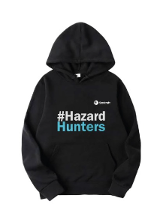 *Imagen referencial* | 160 | S/. 60.25 | 5 a 7 días útiles | POLERA Material: Franela reactivo incluye bolsillo canguro y capucha Colores: A escoger Talla: S,M,L *Incluye 1 Logo a 1 coloren el pecho *Arte y diseño facilitado por el cliente. | S/. 9,640.00 |  | MAGALI | 60.00 soles tres colores 58.00 soles dos colores Tallas XL 3.00 Tallas XXL y XXXL 5.00 |  |  | S/. 46.61 | 25.5 | S/. 11.89 | S/. 1,901.69 | S/. 58.50 | 160 | S/. 93.22 | S/. 120.00 | S/. 9,572.54 | WILFREDO A 1 COLO 1 LADO | S/. 0.00 | 1 | 1 | 1 | S/. 0.00 | S/. 20.00 | S/. 47.96 | S/. 9,640.51 | S/. 60.25 | S/. 10.85 | S/. 71.10
2 | MOCHILA DE VIAJE |  | *Imagen referencial* | 160 | S/. 83.75 | 5 a 7 días útiles | MOCHILA DE VIAJE Mochila travesias o campamento. Con cintas regulabless varios compartimientos internos Material: Lona o Nylon Color: A elegir *Incluye 1 Logo a 1 color bordado *Arte y diseño facilitado por el cliente. | S/. 13,400.00 |  | GUSTAVO | Hola buenas tardes.. mira en cualquiera de los dos modelos en material lona o nylon te puede salir a 90.00 soles cada uno. |  |  | S/. 65.00 | 25.13 | S/. 16.33 | S/. 2,613.52 | S/. 81.33 | 160 | S/. 65.00 | S/. 180.00 | S/. 13,258.52 | Serigrafia | S/. 0.00 | 1 | 1 | 1 | S/. 0.00 | S/. 75.00 | S/. 66.67 | S/. 13,400.19 | S/. 83.75 | S/. 15.08 | S/. 98.83 | S/. 15,812.22 | S/. 2,412.03 | S/. 310.04 | S/. 752.96 | S/. 2,613.52 | S/. 1,550.51 | 24.23 | 15.95

COTIZACIÓN PROPUESTA_ENVASES SELECTOS EIRL_LAPICEROS ECO_03.04.2023 |  |  |  |  |  |  |  |  |  | MARGEN GANANCIA, MINIMA - S/.150 - PARA PEDIDOS POCOS COMO 30 -50-100 UNID. DE PRODUCTOS ECONOMICOS (EJM. LAPICEROS, LLAVEROS PLASTICOS) PROMEDIA - S/.400 A 500 - PARA PEDIDOS MAS DE 150 UNID DE PRODCUCTOS COSTO MEDIO-ALTO (EJM. LAPICEROS METALICOS)
N° | Cód. Artíc. | Artículo | Foto | Cant. | Costo uni. NO IGV (S/.) | Tiempo Entrega | Detalles | Costo TOTAL NO IGV (S/.) |  | proveedor | Cod. Prod. Prov. | Obseraciones | costo $ | COSTO S/. | % | Resultado | Margen | Total | Cantidad | Costo MUESTRA Unidad | Movilidad | Total Producto | Tipo de Impresión | Costo impresión | Cant Color | Cant Lados | Cantidad por Millar | Costo Impresión | Empaq | Seguro CRT | Total | Costo S/. Sin IGV | I.G.V | TOTAL
1 | CASACA |  | 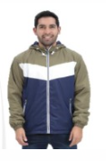 *Imagen referencial* | 160 | S/. 65.35 | 5 a 7 días útiles | CASACA Colores: A elegir ( Incluye 3 colores) Incluye 2 bolsillo Talla: S,M,L *Incluye 1 Logo a 1 color bordado en el pecho *Arte y diseño facilitado por el cliente. | S/. 10,456.00 |  | MAGALI | 60.00 soles tres colores 58.00 soles dos colores Tallas XL 3.00 Tallas XXL y XXXL 5.00 |  |  | S/. 50.85 | 25 | S/. 12.71 | S/. 2,033.90 | S/. 63.56 | 160 | S/. 50.85 | S/. 120.00 | S/. 10,340.34 | WILFREDO A 1 COLO 1 LADO | S/. 0.00 | 1 | 1 | 1 | S/. 0.00 | S/. 12.50 | S/. 103.53 | S/. 10,456.37 | S/. 65.35 | S/. 11.76 | S/. 77.12
2 | MOCHILA DE VIAJE |  | 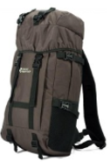 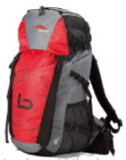 *Imagen referencial* | 160 | S/. 96.30 | 5 a 7 días útiles | MOCHILA DE VIAJE Mochila travesias o campamento. Con cintas regulabless varios compartimientos internos Material: Lona o Nylon Color: A elegir *Incluye 1 Logo a 1 color bordado *Arte y diseño facilitado por el cliente. | S/. 15,710.40 |  | 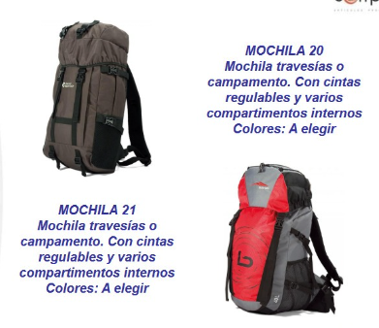 EDILBERO | Hola buenas tardes.. mira en cualquiera de los dos modelos en material lona o nylon te puede salir a 90.00 soles cada uno. |  |  | S/. 76.27 | 22.58 | S/. 17.22 | S/. 2,755.53 | S/. 93.49 | 160 | S/. 76.27 | S/. 180.00 | S/. 15,215.19 | Serigrafia | S/. 0.00 | 1 | 1 | 1 | S/. 0.00 | S/. 40.00 | S/. 152.55 | S/. 15,407.74 | S/. 96.30 | S/. 17.33 | S/. 113.63 | S/. 18,181.13 | S/. 2,773.39 | S/. 356.49 | S/. 865.77 | S/. 2,755.53 | S/. 1,533.26 | 21.78 | 13.41

Mayo
 | RECOTIZACIÓN PROPUESTA_Grupo San Lorenzo Gruas Y Transporte_Casaca_05.06.23 |  |  |  |  |  |  |  |  | AP}ROBADO | MARGEN GANANCIA, MINIMA - S/.150 - PARA PEDIDOS POCOS COMO 30 -50-100 UNID. DE PRODUCTOS ECONOMICOS (EJM. LAPICEROS, LLAVEROS PLASTICOS) PROMEDIA - S/.400 A 500 - PARA PEDIDOS MAS DE 150 UNID DE PRODCUCTOS COSTO MEDIO-ALTO (EJM. LAPICEROS METALICOS)
 | N° | Cód. Artíc. | Artículo | Foto | Cant. | Costo uni. NO IGV (S/.) | Tiempo Entrega | Detalles | Costo TOTAL NO IGV (S/.) | 50-50 envio a agencia en Lima | proveedor | Cod. Prod. Prov. | Obseraciones | costo $ | COSTO S/. | % | Resultado | Margen | Total | Cantidad | Costo MUESTRA Unidad | Movilidad | Total Producto | Tipo de Impresión | Costo impresión | Cant Color | Cant Lados | Cantidad por Millar | Costo Impresión | Empaq | Seguro CRT | Total | Costo S/. Sin IGV | I.G.V | TOTAL
 | 1 | CASACA CORTAVIENTO |  |  | 122 | S/. 66.40 | Viernes 16 o Sabado 17 Jun max* | 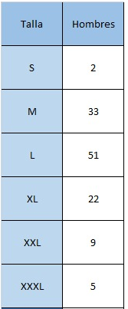 CASACA CORTAVIENTO Material: Taslam platinado impermeable o gamuzado con forro malla Modelo: Casaca cuerpo entero (1 color) con cierre principal, con 1 bolsillo en pecho con cierre. Insumos de calidad (cierres), Incluye capucha. Color: Azul Presentación: Doblado. Tallas: * Incluye 1 logo bordado tipo insignia en pecho izquierdo o derecho tamaño insignia (10 cm ancho aprox) * Arte y diseño debe ser facilitado por el cliente | S/. 8,100.80 | 66.84 | M&M MAGALI | A S/50 en base 70 unid +S/5 x capucha Precio final con capcuha S-M-L = 87ud a S/55 inc IGV XL = 22ud a S/60 inc IGV XXL = 9ud a S/62 inc IGV XXL = 5ud a S/65 inc IGV |  |  | S/. 43.10 | 30 | S/. 12.93 | S/. 1,577.59 | S/. 56.03 | 122 | S/. 43.10 | S/. 140.00 | S/. 7,019.31 | YA INCLUYE | S/. 0.00 | 1 | 1 | 1 | S/. 0.00 | S/. 180.00 | S/. 36.00 | S/. 7,235.31 | S/. 59.31 | S/. 10.68 | S/. 69.98
 |  |  |  |  |  |  |  |  |  | S/. 66.39 | 9558.944 | -9,492.5490819672140

 | RECOTIZACIÓN PROPUESTA_Grupo San Lorenzo Gruas Y Transporte_Polos pique y chompas_03.06.23 |  |  |  |  |  |  |  |  |  | MARGEN GANANCIA, MINIMA - S/.150 - PARA PEDIDOS POCOS COMO 30 -50-100 UNID. DE PRODUCTOS ECONOMICOS (EJM. LAPICEROS, LLAVEROS PLASTICOS) PROMEDIA - S/.400 A 500 - PARA PEDIDOS MAS DE 150 UNID DE PRODCUCTOS COSTO MEDIO-ALTO (EJM. LAPICEROS METALICOS)
 | N° | Cód. Artíc. | Artículo | Foto | Cant. | Costo uni. NO IGV (S/.) | Tiempo Entrega | Detalles | Costo TOTAL NO IGV (S/.) | 50-50 envio a agencia en Lima | proveedor | Cod. Prod. Prov. | Obseraciones | costo $ | COSTO S/. | % | Resultado | Margen | Total | Cantidad | Costo MUESTRA Unidad | Movilidad | Total Producto | Tipo de Impresión | Costo impresión | Cant Color | Cant Lados | Cantidad por Millar | Costo Impresión | Empaq | Seguro CRT | Total | Costo S/. Sin IGV | I.G.V | TOTAL
son otros prod… | 1 | POLOS PIQUE 30/1 |  | 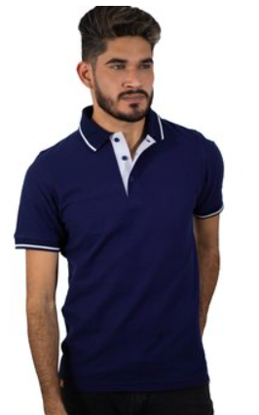 *Imagen Referencial | 122 | S/. 32.59 | 10 a 12 Dias utiles | POLOS PIQUE 30/1 Material: Pique 30/1, con reactivo (no despinta) Modelo: Polo cuello camisero con puño y cuello tejido en manga corta conacabados en blanco. Pechera blanco solo a 1 lado. Color: Color oscuro Talla: S,M,L Presentación: Bolsa individual y embolsado grupal por 50 und aprox. *Incluye logo Bordado en pecho izquierdo tamaño insignia. *Diseño o arte facilitado por el cliente +S/3.50 + IGV por tallas XL. +S/5.50 + IGV por tallas XXL. +S/7.50 + IGV por tallas XXXL. | S/. 3,975.98 |  | MAGALI TEXTIL 986 273 616 8 dias |  | 25.50 soles incl IGV XL 3.00 XXL 5.00 XXXL 7.00 |  | S/. 23.19 | 30 | S/. 6.96 | S/. 848.74 | S/. 30.15 | 122 | S/. 23.19 | S/. 120.00 | S/. 3,821.07 |  | S/. 0.00 | 1 | 1 | 1 | S/. 0.00 | S/. 110.00 | S/. 19.66 | S/. 3,950.72 | S/. 32.38 | S/. 5.83 | S/. 38.21
 | 2 | POLOS PIQUE 30/1 MANGA LARGA |  | 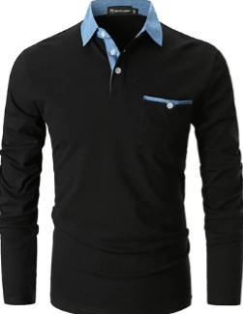 *Imagen Referencial | 122 | S/. 41.50 | 10 a 12 Dias utiles | POLOS PIQUE 30/1 MANGA LARGA Material: Pique 30/1, con reactivo (no despinta) Modelo: Polo cuello camisero del mismo color que el polo (no es armado),cuello tejido en manga larga y bolsillo en pecho izquierdo.. Color: Color oscuro Talla: S,M,L Presentación: Bolsa individual y embolsado grupal por 50 und aprox. *Incluye logo Bordado en pecho izquierdo tamaño insignia. *Diseño o arte facilitado por el cliente +S/3.50 + IGV por tallas XL. +S/5.50 + IGV por tallas XXL. +S/7.50 + IGV por tallas XXXL. | S/. 5,063.00 |  | MAGALI TEXTIL 986 273 616 8 días |  | 33.00 soles incl IGV |  | S/. 29.74 | 30 | S/. 8.92 | S/. 1,088.53 | S/. 38.66 | 122 | S/. 29.74 | S/. 140.00 | S/. 4,886.72 |  | S/. 0.00 | 1 | 1 | 1 | S/. 0.00 | S/. 150.00 | S/. 25.18 | S/. 5,061.91 | S/. 41.49 | S/. 7.47 | S/. 48.96
 | 3 | CASACA CORTAVIENTO |  |  | 120 | S/. 59.39 | Viernes 16 o Sabado 17 Jun max* | CASACA CORTAVIENTO Material: Taslam platinado impermeable o gamuzado con forro malla Modelo: Casaca cuerpo entero (1 color) con cierre principal, con 1 bolsillo en pecho con cierre. Insumos de calidad (cierres) Color: A elección (color entero tono sujeto a stock local) Tallas: S, M, L Presentación: Doblado. * Incluye 1 logo bordado tipo insignia en pecho izquierdo o derecho tamaño insignia (10 cm ancho aprox) * Arte y diseño debe ser facilitado por el cliente. +S/5.50 por Capucha +S/5.50 + IGV por tallas XL. +S/7.50 + IGV por tallas XXL. +S/10.00 + IGV por tallas XXXL. | S/. 7,126.80 |  | M&M MAGALI | A S/50 en base 70 unid +S/5 x capucha PROYECTO TASA 2022-150 UNIDA S/ 45 +1.50INCL IGV |  |  | S/. 43.10 | 30 | S/. 12.93 | S/. 1,577.59 | S/. 56.03 | 122 | S/. 43.10 | S/. 140.00 | S/. 7,019.31 | YA INCLUYE | S/. 0.00 | 1 | 1 | 1 | S/. 0.00 | S/. 180.00 | S/. 36.00 | S/. 7,235.31 | S/. 59.31 | S/. 10.68 | S/. 69.98
 | 4 | CASACA CON FORRO POLAR |  | 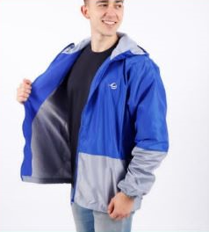 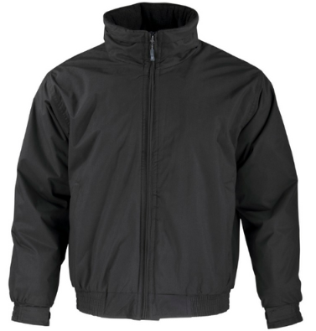 | 120 | S/. 67.49 | Viernes 16 o Sabado 17 Jun max* | CASACA FORRO POLAR Con corte estandar, cierre central y 2 bolsillos externos Material: TCasacas corporativas acolchadas y forradas con Micropolar taslan gamuzado logo bordado pecho dos bolsillos inferiores puño elástico, cierres rey, corte para damas y caballeros Colores: A elegir acorde stock (entero) Tallas : S-M-L Presentanción: Bolsa individuales y empaque grupal. *Incluye logo bordado en pecho izquierdo o derecho tamaño insignia (10 cm ancho aprox) * Arte y diseño debe ser facilitado por el cliente. +S/5.50 + IGV por tallas XL. +S/7.50 + IGV por tallas XXL. +S/10.00 + IGV por tallas XXXL. | S/. 8,098.80 | 79.6382 | DANTE 2 semanas // Magaly 15 días | Casaca taslan con polar por dentro Precio .... 46 .00 + igv // 58.00 .00 incl IGV 15 días + 5 POR TALLA XL Y 7 POR XXL 10 POR XXXL |  |  | S/. 49.15 | 30 | S/ 14.75 | S/ 1,798.98 | S/ 63.90 | 122 | S/. 49.15 | S/. 140.00 | S/. 7,984.75 | Ya incluye | S/ - | 1 | 1 | 1 | S/ - | S/. 200.00 | S/. 40.92 | S/. 8,225.67 | S/. 67.42 | S/ 12.14 | S/ 79.56 | S/. 9,706.29 | S/. 1,480.62 | S/. 190.32 | S/. 462.20 | S/. 1,798.98 | S/. 1,146.46 | 27.99 | 19.85

 | RECOTIZACIÓN PROPUESTA_Grupo San Lorenzo Gruas Y Transporte_Polos pique_03.06.23 |  |  |  |  |  |  |  |  |  | MARGEN GANANCIA, MINIMA - S/.150 - PARA PEDIDOS POCOS COMO 30 -50-100 UNID. DE PRODUCTOS ECONOMICOS (EJM. LAPICEROS, LLAVEROS PLASTICOS) PROMEDIA - S/.400 A 500 - PARA PEDIDOS MAS DE 150 UNID DE PRODCUCTOS COSTO MEDIO-ALTO (EJM. LAPICEROS METALICOS)
 | N° | Cód. Artíc. | Artículo | Foto | Cant. | Costo uni. NO IGV (S/.) | Tiempo Entrega | Detalles | Costo TOTAL NO IGV (S/.) | 50-50 envio a agencia en Lima | proveedor | Cod. Prod. Prov. | Obseraciones | costo $ | COSTO S/. | % | Resultado | Margen | Total | Cantidad | Costo MUESTRA Unidad | Movilidad | Total Producto | Tipo de Impresión | Costo impresión | Cant Color | Cant Lados | Cantidad por Millar | Costo Impresión | Empaq | Seguro CRT | Total | Costo S/. Sin IGV | I.G.V | TOTAL
 | 1 | POLOS PIQUE 30/1 |  | 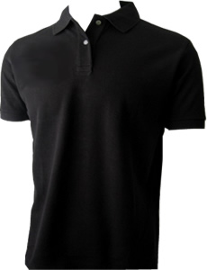 *Imagen Referencial | 122 | S/. 31.59 | 9 a 10 Dias utiles | POLOS PIQUE 30/1 Material: Pique 30/1, con reactivo (no despinta) Modelo: Polo cuello camisero con puño y cuello tejido en manga corta. Color: Color oscuro Talla: S,M,L Presentación: Bolsa individual y embolsado grupal por 50 und aprox. *Incluye logo Bordado en pecho izquierdo tamaño insignia. *Diseño o arte facilitado por el cliente +S/3.50 + IGV por tallas XL. +S/5.50 + IGV por tallas XXL. +S/7.50 + IGV por tallas XXXL. | S/. 3,853.98 |  | MAGALI TEXTIL 986 273 616 8 dias |  | 25.50 soles incl IGV XL 3.00 XXL 5.00 XXXL 7.00 |  | S/. 22.84 | 30 | S/. 6.85 | S/. 836.12 | S/. 29.70 | 122 | S/. 22.84 | S/. 70.00 | S/. 3,716.03 |  | S/. 0.00 | 1 | 1 | 1 | S/. 0.00 | S/. 110.00 | S/. 19.13 | S/. 3,845.16 | S/. 31.52 | S/. 5.67 | S/. 37.19
 | 2 | POLOS PIQUE 30/1 MANGA LARGA |  | 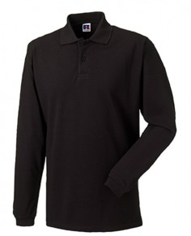 *Imagen Referencial | 122 | S/. 40.29 | 9 a 10 Dias utiles | POLOS PIQUE 30/1 MANGA LARGA Material: Pique 30/1, con reactivo (no despinta) Modelo: Polo cuello camisero con puño y cuello tejido en manga larga. Color: Color oscuro Talla: S,M,L Presentación: Bolsa individual y embolsado grupal por 50 und aprox. *Incluye logo Bordado en pecho izquierdo tamaño insignia. *Diseño o arte facilitado por el cliente +S/3.50 + IGV por tallas XL. +S/5.50 + IGV por tallas XXL. +S/7.50 + IGV por tallas XXXL. | S/. 4,915.38 |  | MAGALI TEXTIL 986 273 616 8 días |  | 33.00 soles incl IGV |  | S/. 29.06 | 30 | S/. 8.72 | S/. 1,063.59 | S/. 37.78 | 122 | S/. 29.06 | S/. 90.00 | S/. 4,727.95 |  | S/. 0.00 | 1 | 1 | 1 | S/. 0.00 | S/. 150.00 | S/. 24.39 | S/. 4,902.34 | S/. 40.18 | S/. 7.23 | S/. 47.42
 | 1 | CASACA CORTAVIENTO |  | 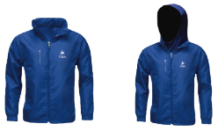 | 120 | S/. 53.94 | Viernes 16 o Sabado 17 Jun max* | CASACA CORTAVIENTO Material: Taslam platinado impermeable y forro malla Modelo: Casaca con capucha entero (1 cuerpo) con cierre principal, con 1 bolsillo en pecho con cierre. Insumos de calidad (cierres marca REY Color: A elección (color entero tono sujeto a stock local) Tallas: S, M, L Presentación: Doblado. * Incluye 1 logo bordado tipo insignia en pecho izquierdo o derecho tamaño insignia (10 cm ancho aprox) * Arte y diseño debe ser facilitado por el cliente. +S/5.50 + IGV por tallas XL. +S/7.50 + IGV por tallas XXL. +S/10.00 + IGV por tallas XXXL. |  |  | M&M MAGALI | PROYECTO TASA 2022-150 UNIDA S/ 45 +1.50INCL IGV |  |  | S/. 41.45 | 28 | S/. 11.61 | S/. 12,187.18 | S/. 53.06 | 1050 | S/. 207.26 | S/. 140.00 | S/. 56,060.09 | YA INCLUYE | S/. 0.00 | 1 | 1 | 1 | S/. 0.00 | S/. 180.00 | S/. 393.68 | S/. 56,633.77 | S/. 53.94 | S/. 9.71 | S/. 63.65
 | 4 | CASACA CON FORRO POLAR |  |  | 120 | S/. 61.85 | Viernes 16 o Sabado 17 Jun max* | CASACA FORRO POLAR Con corte estandar, cierre central y 2 bolsillos externos Material: Taslan con forro polar o micro polar interno, puño elástico y cierres rey Colores: A elegir acorde stock (entero) Tallas : S-M-L Presentanción: Bolsa individuales y empaque grupal. *Incluye logo bordado en pecho izquierdo o derecho tamaño insignia (10 cm ancho aprox) * Arte y diseño debe ser facilitado por el cliente. +S/5.50 + IGV por tallas XL. +S/7.50 + IGV por tallas XXL. +S/10.00 + IGV por tallas XXXL. | S/. 7,422.00 | 72.983 | DANTE 2 semanas // Magaly 15 días | Casaca taslan con polar por dentro Precio .... 46 .00 + igv // 58.00 .00 incl IGV 15 días + 5 POR TALLA XL Y 7 POR XXL 10 POR XXXL |  |  | S/. 46.00 | 28 | S/ 12.88 | S/ 1,545.60 | S/ 58.88 | 120 | S/. 46.00 | S/. 80.00 | S/. 7,191.60 | Ya incluye | S/ - | 1 | 1 | 1 | S/ - | S/. 180.00 | S/. 36.86 | S/. 7,408.46 | S/. 61.74 | S/ 11.11 | S/ 72.85 | S/. 8,741.98 | S/. 1,333.52 | S/. 171.41 | S/. 416.28 | S/. 1,545.60 | S/. 957.90 | 26.36 | 18.16

 | RECOTIZACIÓN PROPUESTA_Grupo San Lorenzo Gruas Y Transporte_VARIOS PRODUCTOS_02.06.23 |  |  |  |  |  |  |  |  | Presupuesto: 55 incl Igv pero puede sub un poco más | MARGEN GANANCIA, MINIMA - S/.150 - PARA PEDIDOS POCOS COMO 30 -50-100 UNID. DE PRODUCTOS ECONOMICOS (EJM. LAPICEROS, LLAVEROS PLASTICOS) PROMEDIA - S/.400 A 500 - PARA PEDIDOS MAS DE 150 UNID DE PRODCUCTOS COSTO MEDIO-ALTO (EJM. LAPICEROS METALICOS)
 | N° | Cód. Artíc. | Artículo | Foto | Cant. | Costo uni. NO IGV (S/.) | Tiempo Entrega | Detalles | Costo TOTAL NO IGV (S/.) | 50-50 envio a agencia en Lima | proveedor | Cod. Prod. Prov. | Obseraciones | costo $ | COSTO S/. | % | Resultado | Margen | Total | Cantidad | Costo MUESTRA Unidad | Movilidad | Total Producto | Tipo de Impresión | Costo impresión | Cant Color | Cant Lados | Cantidad por Millar | Costo Impresión | Empaq | Seguro CRT | Total | Costo S/. Sin IGV | I.G.V | TOTAL
 | 1 | BANDANA |  |  | 120 | S/. 12.09 | Viernes 16 o Sabado 17 Jun max* | BANDANA Bandanas con costura Material: Hidrosedal Colores: Tonalidad azul Medidas: 60 x 30 cm aprox. Acabado: Costuras son remallada recubierta + atraque para que no se abra (mayor refuerzo) Presentanción: Eempaque grupal. *Incluye logo impresión full color en tela en Sublimado *Arte y logo proporcionado por el cliente | S/. 1,450.80 | **YA CONOCE TALLAS X PROY PASADO, PEOR DE MAGALY | Magaly | 7.00 soles incl IGV |  |  | S/. 8.00 | 40 | S/. 3.20 | S/. 384.00 | S/. 11.20 | 120 | S/. 8.00 | S/. 60.00 | S/. 1,412.00 | Incluye | S/. 0.00 | 1 | 1 | 1 | S/. 0.00 | S/. 15.00 | S/. 7.14 | S/. 1,434.14 | S/. 11.95 | S/. 2.15 | S/. 14.10 | S/. 1,692.28 | S/. 258.14 | S/. 33.18 | S/. 80.58 | S/. 384.00 | S/. 270.23 | 36.57 | 28.86
 | 2 | CHOMPA POLAR |  |  | 120 | S/. 46.39 | Viernes 16 o Sabado 17 Jun max* | CHOMPA POLAR Material: Franela de algodón, calidad intermedia Modelo: Cuello redondo y cierre en cuello Color: A elegir Acabados: Peinado (Textura suave) Tallas: S, M, L Presentanción: Bolsa individuales y empaque grupal. *Incluye logo bordado en pecho izquierdo o derecho tamaño insignia (10 cm ancho aprox) *Diseño o arte facilitado por cliente +S/5.50 + IGV por tallas XL. +S/7.50 + IGV por tallas XXL. +S/10.50 + IGV por tallas XXXL. | S/. 5,566.80 | 54.7402 | DANTE 2 semanas // Magaly 15 días | s/40+igv - a 10 días 2 más XL 3 más XXL y xxxl // 38.00 incl IGV + 5 POR TALLA XL Y 7 POR XXL 10 POR XXXL 15 sías |  |  | S/. 32.48 | 34 | S/. 11.04 | S/. 1,325.13 | S/. 43.52 | 120 | S/. 32.48 | S/. 100.00 | S/. 5,355.04 | ya incluue | S/. 0.00 | 1 | 1 | 1 | S/. 0.00 | S/. 180.00 | S/. 27.68 | S/. 5,562.72 | S/. 46.36 | S/. 8.34 | S/. 54.70 | S/. 6,564.01 | S/. 1,001.29 | S/. 128.71 | S/. 312.57 | S/. 1,325.13 | S/. 883.85 | 31.27 | 23.28
 | 3 | CASACA POLAR |  |  | 120 | S/. 48.99 | Viernes 16 o Sabado 17 Jun max* | CASACA POLAR Con corte estandar, cierre central y 2 bolsillos externos Material: Polar carnero ( grueso) y cierres rey en parte central. Colores: A elegir acorde stock (entero) Tallas : S-M-L Presentanción: Bolsa individuales y empaque grupal. *Incluye logo bordado en pecho izquierdo o derecho tamaño insignia (10 cm ancho aprox) * Arte y diseño debe ser facilitado por el cliente. +S/3.00 + IGV por tallas XL. +S/5.00 + IGV por tallas XXL. +S/8.00 + IGV por tallas XXXL. | S/. 5,878.80 | 57.8082 | DANTE 992 410 965 2 semanas | Casasa solo polar carnero ( grueso). Precio .... 36 .00 + igv 2.50 mas Por las tallas grandes |  |  | S/. 36.00 | 28 | S/ 10.08 | S/ 1,209.60 | S/ 46.08 | 120 | S/. 36.00 | S/. 100.00 | S/. 5,665.60 | Ya incluye | S/ - | 1 | 1 | 1 | S/ - | S/. 180.00 | S/. 29.23 | S/. 5,874.83 | S/. 48.96 | S/ 8.81 | S/ 57.77 | S/. 6,932.30 | S/. 1,057.47 | S/. 135.93 | S/. 330.11 | S/. 1,209.60 | S/. 743.56 | 25.93 | 17.71
 | 4 | CASACA CON FORRO POLAR |  |  | 120 | S/. 61.85 | Viernes 16 o Sabado 17 Jun max* | CASACA FORRO POLAR Con corte estandar, cierre central y 2 bolsillos externos Material: Taslan con forro polar o micro polar interno, puño elástico y cierres rey Colores: A elegir acorde stock (entero) Tallas : S-M-L Presentanción: Bolsa individuales y empaque grupal. *Incluye logo bordado en pecho izquierdo o derecho tamaño insignia (10 cm ancho aprox) * Arte y diseño debe ser facilitado por el cliente. +S/5.50 + IGV por tallas XL. +S/7.50 + IGV por tallas XXL. +S/10.00 + IGV por tallas XXXL. | S/. 7,422.00 | 72.983 | DANTE 2 semanas // Magaly 15 días | Casaca taslan con polar por dentro Precio .... 46 .00 + igv // 58.00 .00 incl IGV 15 días + 5 POR TALLA XL Y 7 POR XXL 10 POR XXXL |  |  | S/. 46.00 | 28 | S/ 12.88 | S/ 1,545.60 | S/ 58.88 | 120 | S/. 46.00 | S/. 80.00 | S/. 7,191.60 | Ya incluye | S/ - | 1 | 1 | 1 | S/ - | S/. 180.00 | S/. 36.86 | S/. 7,408.46 | S/. 61.74 | S/ 11.11 | S/ 72.85 | S/. 8,741.98 | S/. 1,333.52 | S/. 171.41 | S/. 416.28 | S/. 1,545.60 | S/. 957.90 | 26.36 | 18.16
 | (*) A confirmarse con orden hoy Vie 02 Jun y Muestras virtuales máximo Sab 03 Jun 11am

 | RECOTIZACIÓN PROPUESTA_Grupo San Lorenzo Gruas Y Transporte_VARIOS PRODUCTOS_01.06.23 |  |  |  |  |  |  |  |  |  | MARGEN GANANCIA, MINIMA - S/.150 - PARA PEDIDOS POCOS COMO 30 -50-100 UNID. DE PRODUCTOS ECONOMICOS (EJM. LAPICEROS, LLAVEROS PLASTICOS) PROMEDIA - S/.400 A 500 - PARA PEDIDOS MAS DE 150 UNID DE PRODCUCTOS COSTO MEDIO-ALTO (EJM. LAPICEROS METALICOS)
 | N° | Cód. Artíc. | Artículo | Foto | Cant. | Costo uni. NO IGV (S/.) | Tiempo Entrega | Detalles | Costo TOTAL NO IGV (S/.) | 50-50 envio a agencia en Lima | proveedor | Cod. Prod. Prov. | Obseraciones | costo $ | COSTO S/. | % | Resultado | Margen | Total | Cantidad | Costo MUESTRA Unidad | Movilidad | Total Producto | Tipo de Impresión | Costo impresión | Cant Color | Cant Lados | Cantidad por Millar | Costo Impresión | Empaq | Seguro CRT | Total | Costo S/. Sin IGV | I.G.V | TOTAL
 | 1 | BANDANA |  | 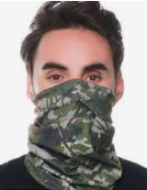 | 120 | S/. 12.49 | 10 a 12 dias utiles | BANDANA Bandanas con costura Material: Hidrosedal Colores: Tonalidad azul Medidas: 60 x 30 cm aprox. Acabado: Costuras son remallada recubierta + atraque para que no se abra (mayor refuerzo) Presentanción: Eempaque grupal. *Incluye logo impresión full color en tela en Sublimado *Arte y logo proporcionado por el cliente | S/. 1,498.80 |  | Magaly | 7.00 soles incl IGV |  |  | S/. 8.00 | 40 | S/. 3.20 | S/. 384.00 | S/. 11.20 | 120 | S/. 8.00 | S/. 70.00 | S/. 1,422.00 | Incluye | S/. 0.00 | 1 | 1 | 1 | S/. 0.00 | S/. 30.00 | S/. 7.26 | S/. 1,459.26 | S/. 12.16 | S/. 2.19 | S/. 14.35 | S/. 1,721.93 | S/. 262.67 | S/. 33.76 | S/. 82.00 | S/. 384.00 | S/. 268.24 | 35.71 | 27.96
 | 2 | CHOMPA POLAR |  | 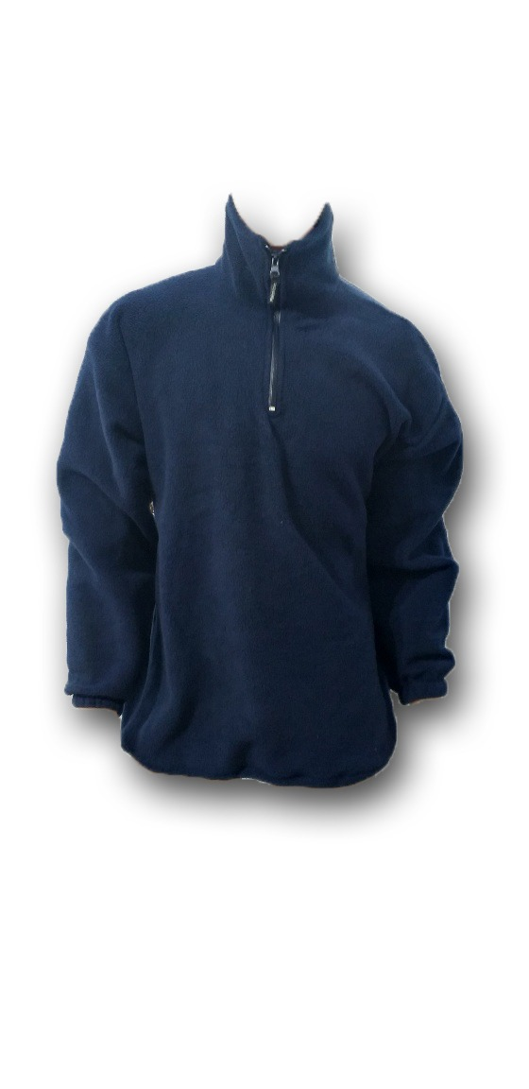 | 120 | S/. 54.99 | 18 a 20 dias útiles | CHOMPA POLAR Material: Franela de algodón, calidad intermedia Modelo: Cuello redondo y cierre en cuello Color: A elegir Acabados: Peinado (Textura suave) Tallas: S, M, L Presentanción: Bolsa individuales y empaque grupal. *Incluye logo bordado en pecho izquierdo o derecho tamaño insignia (10 cm ancho aprox) *Diseño o arte facilitado por cliente +S/5.50 + IGV por tallas XL. +S/7.50 + IGV por tallas XXL. +S/10.50 + IGV por tallas XXXL. | S/. 6,598.80 |  | DANTE 2 semanas // Magaly 15 días | s/40+igv - a 10 días 2 más XL 3 más XXL y xxxl // 38.00 incl IGV + 5 POR TALLA XL Y 7 POR XXL 10 POR XXXL 15 sías |  |  | S/. 40.00 | 30 | S/. 12.00 | S/. 1,440.00 | S/. 52.00 | 120 | S/. 40.00 | S/. 100.00 | S/. 6,380.00 | ya incluue | S/. 0.00 | 1 | 1 | 1 | S/. 0.00 | S/. 180.00 | S/. 32.80 | S/. 6,592.80 | S/. 54.94 | S/. 9.89 | S/. 64.83 | S/. 7,779.50 | S/. 1,186.70 | S/. 152.54 | S/. 370.45 | S/. 1,440.00 | S/. 917.01 | 27.95 | 19.81
 | 3 | CASACA POLAR |  |  | 120 | S/. 51.99 | 18 a 20 dias útiles | CASACA POLAR Con corte estandar, cierre central y 2 bolsillos externos Material: Polar carnero ( grueso) y cierres rey en parte central. Colores: A elegir acorde stock (entero) Tallas : S-M-L Presentanción: Bolsa individuales y empaque grupal. *Incluye logo bordado en pecho izquierdo o derecho tamaño insignia (10 cm ancho aprox) * Arte y diseño debe ser facilitado por el cliente. +S/3.00 + IGV por tallas XL. +S/5.00 + IGV por tallas XXL. +S/8.00 + IGV por tallas XXXL. | S/. 6,238.80 |  | DANTE 992 410 965 2 semanas | Casasa solo polar carnero ( grueso). Precio .... 36 .00 + igv 2.50 mas Por las tallas grandes |  |  | S/. 37.50 | 30 | S/ 11.25 | S/ 1,350.00 | S/ 48.75 | 120 | S/. 37.50 | S/. 100.00 | S/. 5,987.50 | Ya incluye | S/ - | 1 | 1 | 1 | S/ - | S/. 180.00 | S/. 30.84 | S/. 6,198.34 | S/. 51.65 | S/ 9.30 | S/ 60.95 | S/. 7,314.04 | S/. 1,115.70 | S/. 143.41 | S/. 348.29 | S/. 1,350.00 | S/. 858.30 | 27.84 | 19.70
 | 4 | CASACA CON FORRO POLAR |  | 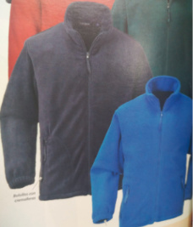 | 120 | S/. 68.89 | 18 a 20 dias útiles | CASACA FORRO POLAR Con corte estandar, cierre central y 2 bolsillos externos Material: Taslan con forro polar o micro polar interno, puño elástico y cierres rey Colores: A elegir acorde stock (entero) Tallas : S-M-L Presentanción: Bolsa individuales y empaque grupal. *Incluye logo bordado en pecho izquierdo o derecho tamaño insignia (10 cm ancho aprox) * Arte y diseño debe ser facilitado por el cliente. +S/5.50 + IGV por tallas XL. +S/7.50 + IGV por tallas XXL. +S/10.00 + IGV por tallas XXXL. | S/. 8,266.80 |  | DANTE 2 semanas // Magaly 15 días | Casaca taslan con polar por dentro Precio .... 46 .00 + igv // 58.00 .00 incl IGV 15 días + 5 POR TALLA XL Y 7 POR XXL 10 POR XXXL |  |  | S/. 50.43 | 30 | S/ 15.13 | S/ 1,815.65 | S/ 65.57 | 120 | S/. 50.43 | S/. 100.00 | S/. 8,018.26 | Ya incluye | S/ - | 1 | 1 | 1 | S/ - | S/. 180.00 | S/. 40.99 | S/. 8,239.25 | S/. 68.66 | S/ 12.36 | S/ 81.02 | S/. 9,722.32 | S/. 1,483.07 | S/. 190.63 | S/. 462.97 | S/. 1,815.65 | S/. 1,162.05 | 28.27 | 20.14

JULIO
COTIZACIÓN PROPUESTA_Grupo San Lorenzo Gruas Y Transporte_Casaca_24.07.23 |  |  |  |  |  |  |  |  | APROBADO | MARGEN GANANCIA, MINIMA - S/.150 - PARA PEDIDOS POCOS COMO 30 -50-100 UNID. DE PRODUCTOS ECONOMICOS (EJM. LAPICEROS, LLAVEROS PLASTICOS) PROMEDIA - S/.400 A 500 - PARA PEDIDOS MAS DE 150 UNID DE PRODCUCTOS COSTO MEDIO-ALTO (EJM. LAPICEROS METALICOS)
N° | Cód. Artíc. | Artículo | Foto | Cant. | Costo uni. NO IGV (S/.) | Tiempo Entrega | Detalles | Costo TOTAL NO IGV (S/.) | 50-50 envio a agencia en Lima | proveedor | Cod. Prod. Prov. | Obseraciones | costo $ | COSTO S/. | % | Resultado | Margen | Total | Cantidad | Costo MUESTRA Unidad | Movilidad | Total Producto | Tipo de Impresión | Costo impresión | Cant Color | Cant Lados | Cantidad por Millar | Costo Impresión | Empaq | Seguro CRT | Total | Costo S/. Sin IGV | I.G.V | TOTAL
1 | CASACA CORPORATIVAS |  | *Imagen referencial* | 164 | S/. 89.90 | Ma 08 Ago* | CASACA CORPORATIVAS Material: Taslan Gamuzado Tallas: S: 3 hombre, 5 mujer M: 49 hombre, 6 mujer L: 58 hombre, 2 mujer XL: 27 hombre XXL: 10 hombre XXXL: 4 hombre Casacas corporativas impermeable acolchadas fibra delgada, forro tafeta delgada, capucha desmontable, bolsillos inferiores, cierre rey, logo bordado pecho, corte para damas y caballeros. Presentacion grupal: en bolsa manga plastico *Incluye 1 Logo borado en el pecho tamaño insignia *Arte y diseño facilitado por el cliente. | S/. 14,743.60 | Ajustar a S/88.50 Adicionales XS - Mujer M- Varon | MAGALI | 78 incl IGV tallas xs s m l xl + 10 xxl xxxl = 78.86 incl IGV c/u |  |  | S/. 67.98 | 25 | S/. 16.99 | S/. 2,787.07 | S/. 84.97 | 164 | S/. 135.95 | S/. 180.00 | S/. 14,251.30 | WILFREDO A 1 COLO 1 LADO | S/. 0.00 | 1 | 1 | 1 | S/. 0.00 | S/. 62.50 | S/. 143.14 | S/. 14,456.94 | S/. 88.15 | S/. 15.87 | S/. 104.02
*Entrega MA 08 Agosto, de confirmarse MV, OC y adelanto Lunes 24 Julio max. 2 a 3pm |  |  |  |  |  |  |  |  | S/. 106.08

COTIZACIÓN PROPUESTA_Grupo San Lorenzo Gruas Y Transporte_Polos y lonchera_21.07.23 |  |  |  |  |  |  |  |  |  | MARGEN GANANCIA, MINIMA - S/.150 - PARA PEDIDOS POCOS COMO 30 -50-100 UNID. DE PRODUCTOS ECONOMICOS (EJM. LAPICEROS, LLAVEROS PLASTICOS) PROMEDIA - S/.400 A 500 - PARA PEDIDOS MAS DE 150 UNID DE PRODCUCTOS COSTO MEDIO-ALTO (EJM. LAPICEROS METALICOS)
N° | Cód. Artíc. | Artículo | Foto | Cant. | Costo uni. NO IGV (S/.) | Tiempo Entrega | Detalles | Costo TOTAL NO IGV (S/.) | 50-50 envio a agencia en Lima | proveedor | Cod. Prod. Prov. | Obseraciones | costo $ | COSTO S/. | % | Resultado | Margen | Total | Cantidad | Costo MUESTRA Unidad | Movilidad | Total Producto | Tipo de Impresión | Costo impresión | Cant Color | Cant Lados | Cantidad por Millar | Costo Impresión | Empaq | Seguro CRT | Total | Costo S/. Sin IGV | I.G.V | TOTAL
1 | POLOS PIQUE 30/1 |  | *Imagen Referencial | 161 | S/. 32.45 | 10 a 12 Dias utiles | POLOS PIQUE 30/1 Material: Pique 30/1, con reactivo (no despinta) Modelo: Polo cuello camisero con puño y cuello tejido en manga corta con acabados en blanco. Pechera blanco solo a 1 lado. Color: Color oscuro Talla: S,M,L Presentación: Bolsa individual y embolsado grupal por 50 und aprox. *Incluye logo Bordado en pecho izquierdo tamaño insignia. *Diseño o arte facilitado por el cliente +S/3.50 + IGV por tallas XL. +S/5.50 + IGV por tallas XXL. +S/7.50 + IGV por tallas XXXL. | S/. 5,224.45 | S/. 32.59 | MAGALI TEXTIL 986 273 616 8 dias |  | 25.50 soles incl IGV XL 3.00 XXL 5.00 XXXL 7.00 |  | S/. 23.19 | 30 | S/. 6.96 | S/. 1,120.06 | S/. 30.15 | 161 | S/. 46.38 | S/. 120.00 | S/. 5,019.97 |  | S/. 0.00 | 1 | 1 | 1 | S/. 0.00 | S/. 150.00 | S/. 25.85 | S/. 5,195.82 | S/. 32.27 | S/. 5.81 | S/. 38.08
2 | POLOS PIQUE 30/1 MANGA LARGA |  | *Imagen Referencial | 161 | S/. 40.95 | 10 a 12 Dias utiles | POLOS PIQUE 30/1 MANGA LARGA Material: Pique 30/1, con reactivo (no despinta) Modelo: Polo cuello camisero del mismo color que el polo (no es armado),cuello tejido en manga larga y bolsillo en pecho izquierdo. Color: Color oscuro Talla: S,M,L Presentación: Bolsa individual y embolsado grupal por 50 und aprox. *Incluye logo Bordado en pecho izquierdo tamaño insignia. *Diseño o arte facilitado por el cliente +S/3.50 + IGV por tallas XL. +S/5.50 + IGV por tallas XXL. +S/7.50 + IGV por tallas XXXL. | S/. 6,592.95 | S/. 41.50 | MAGALI TEXTIL 986 273 616 8 días |  | 33.00 soles incl IGV |  | S/. 29.74 | 30 | S/. 8.92 | S/. 1,436.51 | S/. 38.66 | 161 | S/. 59.48 | S/. 120.00 | S/. 6,404.35 |  | S/. 0.00 | 1 | 1 | 1 | S/. 0.00 | S/. 155.00 | S/. 32.80 | S/. 6,592.15 | S/. 40.95 | S/. 7.37 | S/. 48.32
3 | LONCHERA |  | 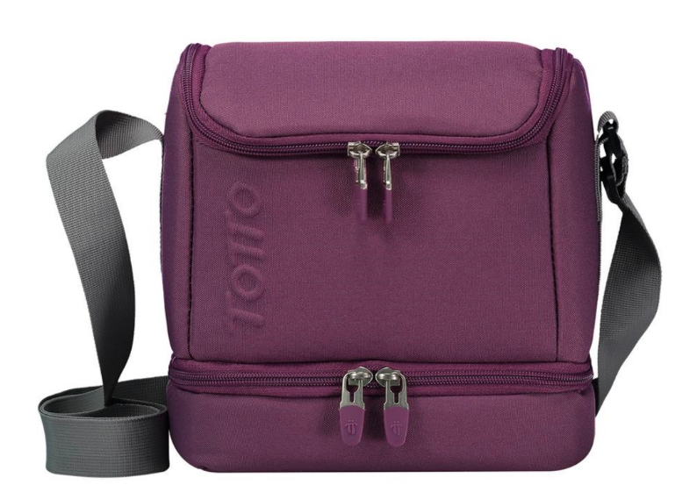 *Imagen Referencial* | 161 | S/. 30.95 | 10 a 15 dias utiles | LONCHERA Modelo: Lonchera con forro laminado (térmico) por dentro y tapa modelo oval. Con 2 compartimentos y concinta para uso cruzado en hombros. Medidas: alto 21 cm, ancho 22 y profundidad de 18 cm aprox Material: Nylon Presentacion: embolsado individual *Incluyen un bordado por un lado *Diseño o arte facilitado por el cliente | S/. 4,982.95 |  | EDILBERTO |  | Mira en material tetron te sale a 20.00 soles En material nylon te sale a 22.00 soles. |  | S/. 22.00 | 30 | S/. 6.60 | S/. 1,062.60 | S/. 28.60 | 161 | S/. 44.00 | S/. 140.00 | S/. 4,788.60 | Incluye bordado | S/. 0.00 | 1 | 1 | 1 | S/. 0.00 | S/. 170.00 | S/. 24.79 | S/. 4,983.39 | S/. 30.95 | S/. 5.57 | S/. 36.52

COTIZACIÓN PROPUESTA_Grupo San Lorenzo Gruas Y Transporte_Casaca_20.07.23 |  |  |  |  |  |  |  |  |  | MARGEN GANANCIA, MINIMA - S/.150 - PARA PEDIDOS POCOS COMO 30 -50-100 UNID. DE PRODUCTOS ECONOMICOS (EJM. LAPICEROS, LLAVEROS PLASTICOS) PROMEDIA - S/.400 A 500 - PARA PEDIDOS MAS DE 150 UNID DE PRODCUCTOS COSTO MEDIO-ALTO (EJM. LAPICEROS METALICOS)
N° | Cód. Artíc. | Artículo | Foto | Cant. | Costo uni. NO IGV (S/.) | Tiempo Entrega | Detalles | Costo TOTAL NO IGV (S/.) | 50-50 envio a agencia en Lima | proveedor | Cod. Prod. Prov. | Obseraciones | costo $ | COSTO S/. | % | Resultado | Margen | Total | Cantidad | Costo MUESTRA Unidad | Movilidad | Total Producto | Tipo de Impresión | Costo impresión | Cant Color | Cant Lados | Cantidad por Millar | Costo Impresión | Empaq | Seguro CRT | Total | Costo S/. Sin IGV | I.G.V | TOTAL
1 | MOCHILA DE VIAJE |  | *Imagen referencial* | 160 | S/. 77.69 | 10 a 12 días útiles | MOCHILA DE VIAJE Mochila travesias o campamento. Con cintas regulabless varios compartimientos internos Material: Lona o Nylon Medidas.Alto 60cm, Ancho 30cm, Profundidad 23cm Color: A elegir (Color entero) Presentacion grupal: en bolsa manga plastico *Incluye 1 Logo a 1 color bordado *Arte y diseño facilitado por el cliente. | S/. 12,430.40 | 80.89 | GUSTAVO | 58.5 + IGV si se aprueba sábado llega hasta el 4 o 5 12 dias ( contando 2 feriados) |  |  | S/. 58.50 | 28 | S/. 16.38 | S/. 2,620.80 | S/. 74.88 | 160 | S/. 58.50 | S/. 180.00 | S/. 12,219.30 | Serigrafia | S/. 0.00 | 1 | 1 | 1 | S/. 0.00 | S/. 87.50 | S/. 123.07 | S/. 12,429.87 | S/. 77.69 | S/. 13.98 | S/. 91.67 | S/. 14,667.24 | S/. 2,237.38 | S/. 287.59 | S/. 698.44 | S/. 2,620.80 | S/. 1,634.77 | 26.72 | 18.53
2 | CASACA CORPORATIVAS |  | *Imagen referencial* | 160 | S/. 85.40 | 10 a 12 días útiles | CASACA CORPORATIVAS Material: Taslan Gamuzado Tallas: S,M,L Casacas corporativas impermeable acolchadas fibra delgada, forro tafeta delgada, capucha desmontable, bolsillos inferiores y superior, cierres rey, logo bordado pecho y espalda, tallas desde la S hasta la XL, corte para damas y caballeros. Presentacion grupal: en bolsa manga plastico *Incluye 1 Logo borado en el pecho tamaño insignia *Arte y diseño facilitado por el cliente. ----------------------- Costo adicionales por material ✔Taslan tejido engomado + S/10 + IGV ✔Hipora alta calidad 100% impermeable y 100% antiflyido : + S/20+ IGV ✔ Con forro micropolar es S/6 +IGV soles más a cualquier calidad | S/. 13,664.00 | S/. 81.89 | MAGALI | si llega, si se comienza mañana 21/07 |  |  | S/. 66.10 | 25 | S/. 16.53 | S/. 2,644.07 | S/. 82.63 | 160 | S/. 66.10 | S/. 180.00 | S/. 13,466.44 | WILFREDO A 1 COLO 1 LADO | S/. 0.00 | 1 | 1 | 1 | S/. 0.00 | S/. 62.50 | S/. 135.29 | S/. 13,664.23 | S/. 85.40 | S/. 15.37 | S/. 100.77
 |  |  |  |  | S/. 163.09 |  |  |  | 162.78
 |  |  |  |  |  |  |  |  | 20

SET
COTIZACIÓN PROPUESTA_Grupo San Lorenzo Gruas y Transporte_Cuadernos_14.09.23 |  |  |  |  |  |  |  |  |  |  |  |  |  |  |  |  |  |  | H/M |  | MAGDALENA |  |  |  |  |  |  |  |  | CREDITO 30 DIAS
Nº | Cód. Artíc. | Artículo | Foto | Cant. | Costo Uni. (S/.) NO IGV | Tiempo Entrega | Detalles | Costo TOTAL NO. IGV (S/.) | proveedor | Cod. Prod. Prov. | Obseraciones | costo $ | COSTO S/. | % | Resultado | Margen | Total | Cantidad | Costo MUESTRA Unidad | Movilidad | Total Producto | Tipo de Impresión | Costo impresión | Cant Color | Cant Lados | Cantidad por Millar | Costo Impresión | Empaq | Seguro CRT | Total | Costo S/. Sin IGV | I.G.V | TOTAL
1 | CUADERNO CORPORATIVO |  | 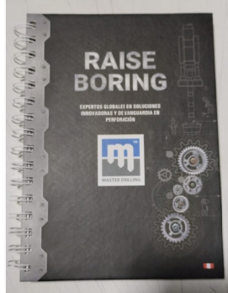 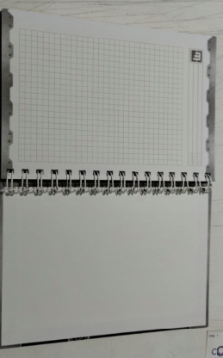 | 100 | S/. 15.99 | 7 a 9 Dias utiles | CUADERNOS CORPORATIVOS - FABRICACION NACIONAL Cuaderno 20X15cm - Tapa Dura TAPA y CONTRA TAPA Tamaño cerrado: 20cm x 15cm Impresión Tapa y contra tapa: Full color Interior (la guarda) tapa y contratapa: Blanco Material: couche de 150 gr Plastificado Mate INTERIORES hojas rayadas/ cuadriculada: 100 Hojas interiores, material: bond de 75 gr, impresion: 1 color tira y retira ACABADOS tapa dura, espiralado, compaginado, plastificado mate la tapa, anillado doble. *Arte y diseño facilitado por el cliente. +S/.1.00 por 1 hoja bond datos o bienvenida ia 1 colo, 1 lado +S/1.50 por j1 encarte o publicidad en couche de 150gr, a full color, 1 lado | S/. 1,599.00 | varios | MARCO IMPRENTA CIENTO: S/ 9.00- MILLAR: 7.50 INNOVAGRAF 100UD s/12, 200 UND: S/ 10.00- 500 UND: 7.20 J.M IMPRESIONES 100 UND: S 7.50- 500 UND 5.50 C/U PRECIOS LADY BRINDADOS A CLIENTE 100 - 15.5 200 - 13.9 |  |  | S/. 10.50 | 32 | S/. 3.36 | S/. 336.00 | S/. 13.86 | 100 | S/. 50.00 | S/. 90.00 | S/. 1,526.00 | INCLUYE | S/. 40.00 | 1 | 1 | 1 | S/. 40.00 | S/. 12.00 | S/. 12.62 | S/. 1,590.62 | S/. 15.91 | S/. 2.86 | S/. 18.77

Hoja1
COTIZACIÓN PROPUESTA_Grupo San Lorenzo Gruas y Transporte_MALETIN CON RUEDA_10.11.23 |  |  |  |  |  |  |  |  |  |  |  |  |  |  |  |  |  |  | H/M |  | MAGDALENA
Nº | Cód. Artíc. | Artículo | Foto | Cant. | Costo Uni. (S/.) NO IGV | Tiempo Entrega | Detalles | Costo TOTAL NO. IGV (S/.) | proveedor | Cod. Prod. Prov. | Obseraciones | costo $ | COSTO S/. | % | Resultado | Margen | Total | Cantidad | Costo MUESTRA Unidad | Movilidad | Total Producto | Tipo de Impresión | Costo impresión | Cant Color | Cant Lados | Cantidad por Millar | Costo Impresión | Empaq | Seguro CRT | Total | Costo S/. Sin IGV | I.G.V | TOTAL
1 | MALETIN |  | 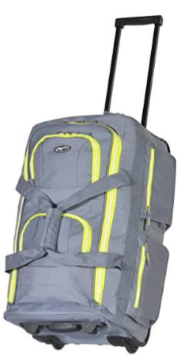 | 178 | S/. 100.59 | Por confirmar | MALETÍN Diseño: Tipo carry con revestimiento, sistema de rodamiento de bolas de metal para patines empotrables y asa de tracción oculta. Sistema de apertura superior en forma de U para un fácil acceso al compartimento principal de embalaje. 5 compartimientos:1 grande en U, 2 pequeños en la parte delantera y 2 bolsillos a un lado. Material: poliéster ó similar. Medidas: alto 70 cm ancho: 45 cm profundidad: 22.5 cm Color: a elegir Capacidad: 15 kg Impreso en serigrafia de logo: 1. logo central ACNUR (medida15x15 cms en la parte superior central) y el numero hotline debajo del logo de 1.5x1.5 cms cada número/letra. 2. Logos o info de contacto de Ven Informado y Tu Causa Es Mi Causa que van con logo en horizontal (medidas de 9x3cms) 3. Logo de dos banderas a 2 colores cada una. Empaque grupal con Fill | S/. 17,905.02 | GUSTAVO LORA 999 272 675 EDILBERTO 949 775 137 | Precio aproximado (Considera 5 a 7 compartimientos) S/ 65.00 +IGV Tiempo de confección 15 días el maletín en ese modelo en material poliéster o nylon con sus logos y el coche con ruedas así como indica te puedo hacer a 75.00 soles cada maletin así igual al modelo. 14 DIAS COTI DE 2020 Se agrego 10 soles mas |  |  | S/. 75.00 | 30.01 | S/. 22.51 | S/. 4,006.34 | S/. 97.51 | 178 | S/. 75.00 | S/. 350.00 | S/. 17,781.34 | Ya incluye | S/. 0.00 | 1 | 1 | 1 | S/. 0.00 | S/. 35.00 | S/. 89.08 | S/. 17,905.42 | S/. 100.59 | S/. 18.11 | S/. 118.70 | S/. 21,128.39 | S/. 3,222.98 | S/. 414.28 | S/. 1,006.11 | S/. 4,006.34 | S/. 2,585.94 | 28.82 | 20.72

COTIZACIÓN PROPUESTA_Grupo San Lorenzo Gruas y Transporte_COOLER Y MOCHIRUEDA_08.11.23 |  |  |  |  |  |  |  |  |  |  |  |  |  |  |  |  |  |  | H/M |  | MAGDALENA
Nº | Cód. Artíc. | Artículo | Foto | Cant. | Costo Uni. (S/.) NO IGV | Tiempo Entrega | Detalles | Costo TOTAL NO. IGV (S/.) | proveedor | Cod. Prod. Prov. | Obseraciones | costo $ | COSTO S/. | % | Resultado | Margen | Total | Cantidad | Costo MUESTRA Unidad | Movilidad | Total Producto | Tipo de Impresión | Costo impresión | Cant Color | Cant Lados | Cantidad por Millar | Costo Impresión | Empaq | Seguro CRT | Total | Costo S/. Sin IGV | I.G.V | TOTAL
1 | COOLER CON RUEDAS |  | 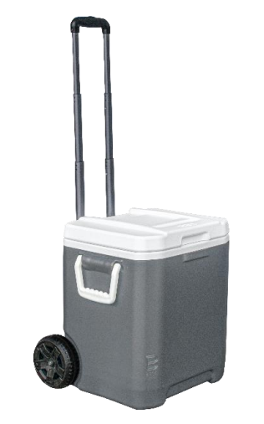 *Imagen Referencial* | 178 | S/. 228.63 | 10 a 15 dias utiles | COOLER CON RUEDA 1-COOLER Modelo: Caja con ruedas ideal para almacenar transportar comida y bebidas. Contenedor aislante de calor de 30 litros de capacidad Cuenta con dos asas, una manija y ruedas que facilitan su transporte. La manija es graduable para mayor comodidad del usuario. Cuerpo externo: Polietileno de alta densidad (PEAD) Largo: 47.5 cm Ancho: 31.8 cm Altura: 48.1 cm Peso: 4.89 kg 2-STICKERS Material: Vinil adhesivo blanco o transparente. Tamaño aprox: 4 cm x 4 cm Presentacion: Empaque grupal *Incluyen un logo a full color en sicker vinil de 4 x 4 cm por un lado *Diseño o arte facilitado por el cliente | S/. 40,696.97
 |  |  |  |  |  |  |  |  | BASA 951 719 716 REDFLOWERS | https://basa.com.pe/comercial/324-303-cooler-yeti-31-qt-c-ruedas-y-asa-telescopica.html#/32-color-negro | 178: PRECIO : 206.67 INCLUDIO IGV 5 DÍAS 100 unidades de stickers vinil 4cm x 4cm troquelado 20 + igv 500 unidades: 25 |  | S/. 180.20 | 25 | S/. 45.05 | S/. 8,018.90 | S/. 225.25 | 178 | S/. 0.00 | S/. 170.00 | S/. 40,264.50 | SERVICIO DE ARMADO + MOV DE STICKERS | S/. 130.00 | 1 | 1 | 1 | S/. 130.00 | S/. 100.00 | S/. 202.47 | S/. 40,696.97 | S/. 228.63 | S/. 41.15 | S/. 269.79
2 | MOCHIRRUEDA |  | 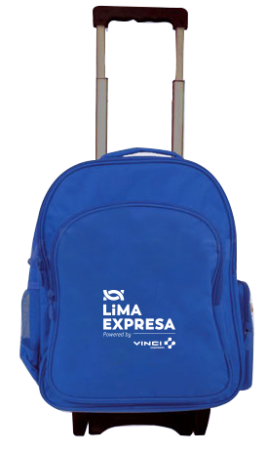 *Imagen Referencial* | 178 | S/. 78.11 | 19 a 20 dias utiles | MOCHIRRUEDA Material: Tetron codra Medidas: Ancho 32cm x Alto 48 cm y 25 cm fuelle espesor. Modelo: Mochila con soporte con ruedad, 2 compatirmientos principales, 1 bolsillo laterall y un bolsillo para tomatodo Acabados: Forrado por dentro y reforzado en la base *Incluye un logo a 2 o 3 colores a 1 lado (Parte frontal) | S/. 13,903.52 | EDILBERTO |  | Esta mochila con ruedas te saldría a 70.00 soles así forrado y con ruedas 15 DIAS |  | S/. 60.87 | 25 | S/. 15.22 | S/. 2,708.70 | S/. 76.09 | 178 | S/. 60.87 | S/. 150.00 | S/. 13,754.35 | YA INCLUYE | S/. 0.00 | 1 | 1 | 1 | S/. 0.00 | S/. 80.00 | S/. 69.17 | S/. 13,903.52 | S/. 78.11 | S/. 14.06 | S/. 92.17

